DETAYLAR
İHRACATÇATÇILARA %5 VERGİ İNDİRİMİ VE SANAYİ SİCİL BELGESİNE SAHİP İMALATÇILARA%1 İNDİRİMLİ KURUMLAR VERGİSİ İNDİRİM UYGULAMASI VE BEYANNAMEDE GÖSTERİMİ
Geçici vergi beyannamesinde matrah bildirimi bölümüne aşağıda gösterildiği şekilde sol tarafa gelir tablosunda yer alan ticari kar yazılır, sağ tarafa ise üretimden yani sanayi sicil belgesi kapsamında yapılan satışlardan elde edilen kazanç (kar) ile ihracattan elde edilen kazanç (kar) ayrı ayrı yazılır. Daha sonra alt tarata yer alan;
KVK 32/7 kapsamında matrah bölümüne ihracattan elde edilen kazanç (kar) yazılır ihracata isabet eden Kar’lara % 5 indirimden faydalanmış olur.
KVK 32/8 kapsamında matrah bölümüne üretimden yani sanayi sicil belgesi kapsamında yapılan satışlardan elde edilen kazanç (kar), ise %1 indirimden faydalanmış olur.

Konuya ilişkin detaylar

İHRACATTAN GELEN KAR
ÜRETİMDEN (SAN SİC) GELEN KAR
24
20
22.01.2022 tarihli ve 31727 sayılı Resmi Gazetede yayımlanan 7351 sayılı “Bireysel Emeklilik Tasarruf Ve Yatırım Sistemi Kanunu İle Bazı Kanunlarda Ve 375 Sayılı Kanun Hükmünde Kararnamede Değişiklik Yapılmasına Dair Kanun'un 15. Maddesi ile 5520 sayılı Kanunun 32. Maddesine eklenen 7-8 ve 9. fıkralar ile;
İhracat yapan şirketlerin münhasıran ihracattan elde ettikleri kazançlarına,

Sanayi sicil belgesini haiz ve fiilen üretim faaliyetiyle iştigal eden şirketlerin münhasıran üretim faaliyetinden elde ettikleri kazançlarına,
2022/I. Geçici Döneminden itibaren başlamak üzere,
Geçici ve Kurumlar Vergisi hesaplamalarında,
1 puanlık indirim uygulanacak olup, üretim faaliyetlerinden elde edilen kazançların ihracata isabet eden kısmı için ayrıca 1 puanlık indirim uygulanmayacaktır.
20 Seri No.lu Kurumlar Vergisi Genel Tebliği ile; uygulamanın usul ve esaslarına ilişkin açıklamalara yer verilmiş olup, özet açıklamalar aşağıdaki gibidir.
7456 Sayılı Kanun’la ihracatçılara 1 puanlık vergi avantajı 5 puana çıkarıldı. Bu indirim ilk olarak 3. geçici vergi daha sonra 2023 kurumlar vergisi hesabında uygulanacak.

Kurumlar Vergisini %5 ve % 1 Puan İndirimli Uygulamanın Şartları:
İhracat yapan şirketlerin sadece ihracat faaliyetinden elde ettikleri kazançları, sanayi sicil belgesini haiz şirketlerin ise sadece üretim faaliyetinden elde ettikleri kazançları söz konusu 5 puanlık indirime konu edilebilecektir.
Üretim faaliyetiyle iştigal eden şirketlerin üretim faaliyetinden elde ettikleri kazançlarıyla sınırlı olmak üzere kurumlar vergisi oranının 1 puan indirimli olarak uygulanabilmesi için; sanayi sicil belgesine sahip olması ve fiilen üretim faaliyetiyle iştigal etmesi şartlarını birlikte sağlamaları gerekmektedir.
Sanayi sicil belgesini haiz olmakla birlikte fiilen üretim faaliyetiyle iştigal etmeyen veya fiilen üretim yapmasına rağmen sanayi sicil belgesini haiz olmayan şirketler 1 puan indirim uygulamasından yararlanamayacaklardır.

İhracat Faaliyetinden Elde Edilen Kazançlara %5 Puan İndirim Uygulanması:

7456 Sayılı Kanun’la ihracatçılara 1 puanlık vergi avantajı 5 puana çıkarıldı. Bu indirim ilk olarak 3. geçici vergi daha sonra 2023 kurumlar vergisi hesabında uygulanacak.
İhracat yapan şirketler, hem mal hem de hizmet ihraçlarından elde ettikleri kazançlarına münhasır olmak üzere ilgili dönemde geçerli olan kurumlar vergisi oranını %5 indirimli uygulayabileceklerdir.
Mükelleflerin ihracat faaliyetlerinin yanı sıra başka faaliyetlerinden elde ettiği kazançlarının da bulunması halinde ihracattan kaynaklanan ve 1 puan indirim uygulanacak matrah, ihracattan elde edilen kazancın ticari bilanço karına oranlanması suretiyle tespit edilecektir.
%5 puan indirim uygulanacak kazanç tutarı, ihracattan elde edilen kazancı ve ilgili dönem safi kurum kazancını aşamayacaktır.
Mükelleflerin ihracat faaliyetinden elde ettiği kazancı ticari bilanço karından fazla olması halinde, safi kurum kazancını aşmamak kaydıyla ihracat faaliyetinden elde edilen kazancın tamamına %5 indirim uygulanabilecektir.
Ayrıca, yurt dışından satın alınan malların Türkiye’ye girmeksizin başka bir ülkedeki müşteriye satılmak suretiyle transit olarak ihracata konu edilmesi halinde de bu faaliyetten elde edilen kazanç için %5 indirimden yararlanılabilecektir.
Yurt içinden, serbest bölgeler ile gümrüksüz satış mağazalarına yapılan satışlar da ihracat olarak kabul edilecek ve bu faaliyetten elde edilen kazançlara %5 indirim uygulanabilecektir.

İhracat faaliyetlerinde indirimli oran uygulanacak matrah: Matrah x (İhracat faaliyetinden elde edilen kazanç / Ticari Bilanço Karı )

4- Üretim Faaliyetlerinden Elde Edilen Kazançlara 1 Puan İndirim Uygulanması:

Sanayi sicil belgesini haiz olan ve fiilen üretim faaliyetiyle iştigal eden şirketler, münhasıran bu üretim faaliyetlerinden elde ettikleri kazançlarına kurumlar vergisi oranını 1 puan indirimli uygulayabileceklerdir.
Birden fazla konuda üretim faaliyetinde bulunan mükelleflerin üretimden elde ettikleri kazancın tespitinde, üretim faaliyetlerinden elde edilen kazançlar varsa üretimden doğan zararlar bir bütün olarak değerlendirilecektir.
Sanayi sicil belgesini haiz olan ve münhasıran bu belge kapsamında yazılım, bilişim ve benzeri hususlarda gerçekleştirilen üretim faaliyeti sonucu elde edilen kazançlara da kurumlar vergisi oranı 1 puan indirimli uygulanabilecektir.
Mükelleflerin üretim faaliyetinden elde ettiği kazancın ticari bilanço karından fazla olması halinde, safi kurum kazancını aşmamak kaydıyla üretim faaliyetinden elde edilen kazancın tamamına 1 puan indirim uygulanabilecektir.
Sanayi sicil belgesini haiz mükelleflerin üretim faaliyetlerinin yanı sıra diğer faaliyetlerinden elde ettiği kazançlarının bulunması halinde, üretim faaliyetinden elde edilen ve 1 puan indirim uygulanacak matrah, fiilen yapılan üretimden elde edilen kazancın ticari bilanço karına oranlanması suretiyle tespit edilecektir.
1 puan indirim uygulanacak kazanç tutarı, üretimden elde edilen kazancı ve ilgili dönem safi kurum kazancını aşamayacaktır.

Üretim faaliyetlerinde indirimli oran uygulanacak matrah: Matrah x (Üretim faaliyetinden elde edilen kazanç / Ticari Bilanço Karı )

BEYANNAMEDE GÖSTERİM
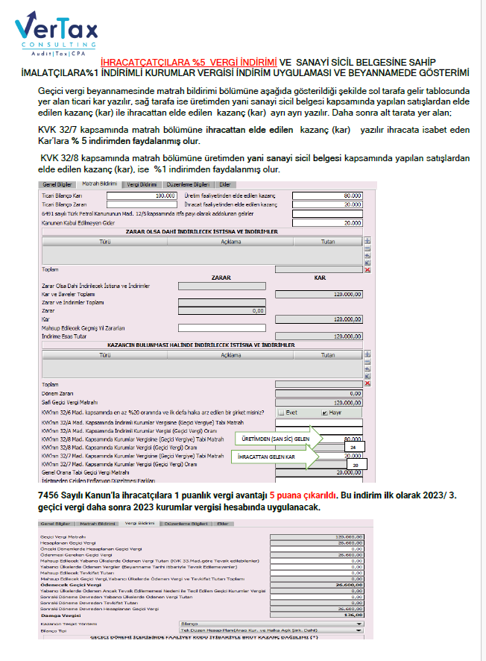

TEBLİĞ
Konuya ilişkin detaylar 22.01.2022 tarihli ve 31727 sayılı Resmi Gazetede yayımlanan 7351 sayılı “Bireysel Emeklilik Tasarruf Ve Yatırım Sistemi Kanunu İle Bazı Kanunlarda Ve 375 Sayılı Kanun Hükmünde Kararnamede Değişiklik Yapılmasına Dair Kanun'un 15. Maddesi ile 5520 sayılı Kanunun 32. Maddesine eklenen 7-8 ve 9. fıkralar ile;

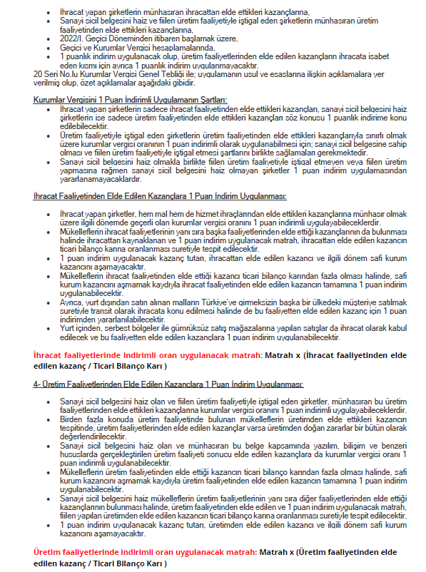

MEVZUAT
